zad 1
Zaprezentowane zostały dane GUS dotyczące przeciętnego dochodu rozporządzalnego oraz przeciętnych miesięcznych wydatków na hotele i restauracje per capita (PLN) w latach 1999-2023

Rok | Przeciętny dochód rozporządzalny na 1 osobę w PLN [xi] | Przeciętne miesięczne wydatki na hotele i restaurance na 1 osobę w PLN [yi] | xi- x śr. | yi - y śr. | (xi- x śr.)^2 | (yi - y śr.)^2 | (xi- x śr.)(yi - y śr.) | ^yi (wartosci teoretyczne) | yi-^yi=ei | (yi-^yi)^2=(ei)^2 |  | 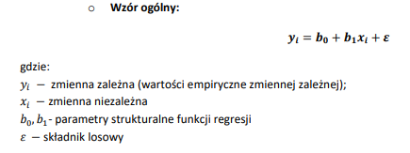 |  |  |  |  |  |  | 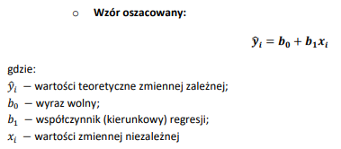
1999 | 560.43 | 7.43 | -712.79 | 7.43 | 508,063.88 | 55.20 | -5,296.00 | 5.81 | 1.62 | 2.63
2000 | 610.51 | 8.41 | -662.71 | -24.03 | 439,179.24 | 577.56 | 15,926.42 | 7.68 | 0.73 | 0.53
2001 | 644.48 | 8.48 | -628.74 | -23.96 | 395,308.96 | 574.20 | 15,066.02 | 8.95 | -0.47 | 0.22
2002 | 664.21 | 10.12 | -609.01 | -22.32 | 370,888.31 | 498.29 | 13,594.48 | 9.69 | 0.43 | 0.19
2003 | 711.96 | 11.71 | -561.26 | -20.73 | 315,008.30 | 429.83 | 11,636.18 | 11.47 | 0.24 | 0.06
2004 | 735.4 | 12.26 | -537.82 | -20.18 | 289,246.05 | 407.33 | 10,854.42 | 12.35 | -0.09 | 0.01
2005 | 761.46 | 12.80 | -511.76 | -19.64 | 261,894.20 | 385.82 | 10,052.12 | 13.32 | -0.52 | 0.27
2006 | 834.68 | 14.63 | -438.54 | -17.81 | 192,313.82 | 317.28 | 7,811.38 | 16.06 | -1.43 | 2.03
2007 | 928.87 | 15.39 | -344.35 | -17.05 | 118,574.17 | 290.78 | 5,871.93 | 19.58 | -4.19 | 17.52
2008 | 1045.52 | 18.08 | -227.70 | -14.36 | 51,845.47 | 206.28 | 3,270.26 | 23.93 | -5.85 | 34.28
2009 | 1114.49 | 20.72 | -158.73 | -11.72 | 25,193.94 | 137.41 | 1,860.65 | 26.51 | -5.79 | 33.54
2010 | 1192.82 | 22.93 | -80.40 | -9.51 | 6,463.52 | 90.49 | 764.76 | 29.44 | -6.51 | 42.36
2011 | 1226.95 | 24.82 | -46.27 | -7.62 | 2,140.54 | 58.10 | 352.66 | 30.71 | -5.89 | 34.74
2012 | 1278.43 | 29.25 | 5.21 | -3.19 | 27.19 | 10.19 | -16.65 | 32.64 | -3.39 | 11.47 | a) | b)
2013 | 1299.07 | 30.64 | 25.85 | -1.80 | 668.43 | 3.25 | -46.60 | 33.41 | -2.77 | 7.66 |  |  | b1= | 0.034
2014 | 1340.44 | 45.09 | 67.22 | 12.65 | 4,519.07 | 159.96 | 850.22 | 34.95 | 10.14 | 102.73 |  |  | b0= | -11.25
2015 | 1386.16 | 45.36 | 112.94 | 12.92 | 12,756.35 | 166.86 | 1,458.97 | 36.66 | 8.70 | 75.65
2016 | 1474.56 | 49.31 | 201.34 | 16.87 | 40,539.41 | 284.52 | 3,396.19 | 39.97 | 9.34 | 87.32 |  |  | oszacowana funkcja regresji y^= -15,1313+0,037*xi
2017 | 1598.13 | 53.69 | 324.91 | 21.25 | 105,569.11 | 451.46 | 6,903.64 | 44.58 | 9.11 | 82.94 |  |  | b1 wskazuje na wystepowanie funkcji rosnacej i oznacza ze wzrost x o jednostce spowoduje sredni wzrost y o 0,037 jednostki
2018 | 1693.46 | 58.90 | 420.24 | 26.46 | 176,605.02 | 700.00 | 11,118.65 | 48.14 | 10.76 | 115.67
2019 | 1819.14 | 61.41 | 545.92 | 28.97 | 298,033.01 | 839.12 | 15,814.11 | 52.84 | 8.57 | 73.43 |  |  | wzrost przecietnego dochodu rozporzadzalnego o 1zl spowoduje wzrost przecietnych miesiecznych wydatkow na hotele i restauracje o 0,03zl
2020 | 1919.21 | 46.48 | 645.99 | 14.04 | 417,308.25 | 197.05 | 9,068.21 | 56.58 | -10.10 | 102.01
2021 | 2061.93 | 54.13 | 788.71 | 21.69 | 622,069.77 | 470.35 | 17,105.31 | 61.91 | -7.78 | 60.57 |  |  | b1 | 0.037364981519 |  | b1 | b0 | ctrl shift enter( 2 komorki)
2022 | 2249.79 | 68.50 | 976.57 | 36.06 | 953,696.78 | 1,300.15 | 35,212.91 | 68.93 | -0.43 | 0.19 |  |  | b0 | -15.1313 |  | 0.037364981519 | -15.13129231
2023 | 2678.3 | 80.52 | 1,405.08 | 48.08 | 1,974,261.05 | 2,311.46 | 67,553.07 | 84.94 | -4.42 | 19.57
SUMA | 31830.4 | 811.06 |  |  | 7,582,173.82 | 10,922.96 | 260,183.30 |  |  | 907.59 |  |  | wyraz wolny na ogół nie posiada interpretacji ekonomicznej
ŚREDNIA | 1273.22 | 32.44

Wartosci empiryczne i teoretyczne wydatkow na hotele i restauracje
Na podstawie danych:
a) oszacuj parametry strukturalne, a następnie zapisz równanie liniowej funkcji regresji
b) zinterpretuj współczynnik kierunkowy funkcji regresji. Wyznacz b0 i b1 przy zastosowaniu odpowiednich funkcji
c) oblicz wariancję odchyleń losowych, średni błąd szacunku oraz współczynnik zmienności losowej - zinterpretuj otrzymane wielkości
d) oblicz współczynnik determinacji i współczynnik zbieżności - zinerpretuj otrzymane wartości
e) wygeneruj za pomocą odpowiedniej funkcji tablicę ANOVA, a następnie zbadaj istotność statystyczną regresji (alfa=0,05)
f) wyznacz i zinterpretuj standardowe błędy szacunku parametrów strukturalnych
g) sprawdź odpowiednim testem czy otrzymane parametry strukturalne są istotne statystycznie (alfa=0,05)
h) wyznacz prognozowaną kwotę wydatków na restauracje i hotele przy dochodzie rozporządzalnym wynoszącym 3000 zł
i) oblicz bezwzględny i względny błąd prognozy, oceń dopuszczalność prognozy i podaj przedział kształtowania się prognozy

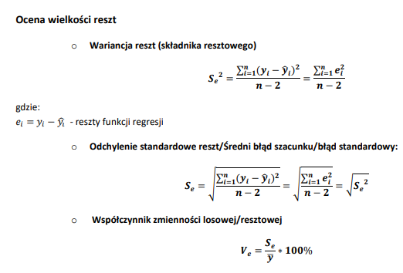

 |  |  |  |  |  |  |  |  |  |  |  | c) | Se^2 | 39.46023092
 |  |  |  |  |  |  |  |  |  |  |  |  |  | brak interpretacji
 |  |  |  |  |  |  |  |  |  |  |  |  | Se | 6.2817378901
 |  |  |  |  |  |  |  |  |  |  |  |  |  | obliczajac wartosci teoretyczne (yt^) dla wydatkow popelniamy sredni blad względem wartosci empirycznych czyli wartosci yt wynoszacy +/- 6,28zl

 |  |  |  |  |  |  |  |  |  |  |  |  | Ve |  | 19% ma być
 |  |  |  |  |  |  |  |  |  |  |  |  | poziom zmiennosci dla reszt wynosi 19% i przekracza pozadana wartosc tj 10%.

 |  |  |  |  |  |  |  |  |  |  |  |  | Se | 6.2817378901

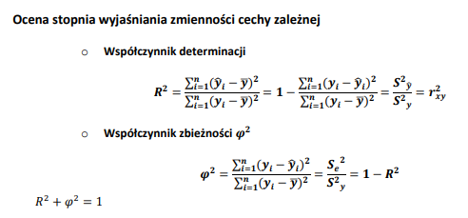
 |  |  |  |  |  |  |  |  |  |  |  | d) | R^2= | 0.91691031603
 |  |  |  |  |  |  |  |  |  |  |  |  | zmiennosc zjawiska (wydatki na restauracje i hotele) zostala wyjasniona przez funkcje regresji w 92%
 |  |  |  |  |  |  |  |  |  |  |  |  | wspolczynnik zbieznosci fi^2 |  |  | 0.083089683965
 |  |  |  |  |  |  |  |  |  |  |  |  | zmiennosc zjawiska (wydatki na restauracje i hotele) nie zostala wyjasniona przez funkcje regresji w około 8%

 |  |  |  |  |  |  |  |  |  |  |  |  | R^2 | 0.92103405004

 |  |  |  |  |  |  |  |  |  |  |  |  | Gdy R^2 wynosi wiecej niż 0,9 oraz fi^2 wynosi wiecej niż 0,1 to oznacza ze funkcja regresji jest dobrze dopasowana do danych

 |  |  |  |  |  |  |  |  |  |  |  |  | PODSUMOWANIE - WYJŚCIE

 |  |  |  |  |  |  |  |  |  |  |  |  | Statystyki regresji
 |  |  |  |  |  |  |  |  |  |  |  |  | Wielokrotność R | 0.95970518913 | rxy
 |  |  |  |  |  |  |  |  |  |  |  |  | R kwadrat | 0.92103405004 | R^2
 |  |  |  |  |  |  |  |  |  |  |  |  | Dopasowany R kwadrat | 0.91760074786
 |  |  |  |  |  |  |  |  |  |  |  |  | Błąd standardowy | 6.2817378901 | Se
 |  |  |  |  |  |  |  |  |  |  |  |  | Obserwacje | 25 | N

 |  |  |  |  |  |  |  |  |  |  |  |  | ANALIZA WARIANCJI
 |  |  |  |  |  |  |  |  |  |  |  |  |  | df | SS | MS | F | Istotność F
 |  |  |  |  |  |  |  |  |  |  |  |  | Regresja | 1 | 10585.790145 | 10585.790145 | 268.26477945 | 3.5751948194E-14
 |  |  |  |  |  |  |  |  |  |  |  |  | Resztkowy | 23 | 907.58531117 | 39.46023092
 |  |  |  |  |  |  |  |  |  |  |  |  | Razem | 24 | 11493.375456

 |  |  |  |  |  |  |  |  |  |  |  |  |  | Współczynniki | Błąd standardowy | t Stat | Wartość-p | Dolne 95% | Górne 95% | Dolne 95,0% | Górne 95,0%
 |  |  |  |  |  |  |  |  |  |  |  |  | Przecięcie | -15.13129231 | 3.1646579263 | -4.7813358229 | 8.0294348205E-05 | -21.677886014 | -8.5846986065 | -21.677886014 | -8.5846986065
 |  |  |  |  |  |  |  |  |  |  |  |  | Zmienna X 1 | 0.037364981519 | 0.0022813028493 | 16.378790537 | 3.5751948194E-14 | 0.032645747018 | 0.04208421602 | 0.032645747018 | 0.04208421602

 |  |  |  |  |  |  |  |  |  |  |  |  |  | b0 | S(b0)
 |  |  |  |  |  |  |  |  |  |  |  |  |  | b1 | S(b1)

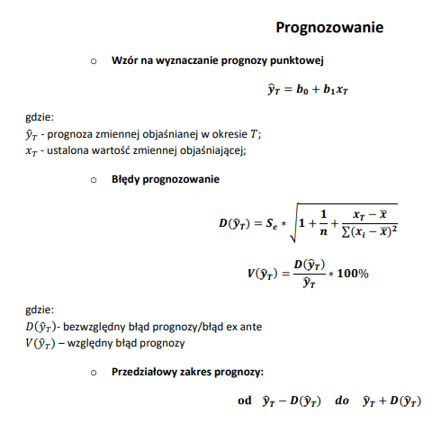
 |  |  |  |  |  |  |  |  |  |  |  | h) | xT | 3000
 |  |  |  |  |  |  |  |  |  |  |  |  | yT | 96.963652248
 |  |  |  |  |  |  |  |  |  |  |  |  |  | Prognoza punktowa tj. teoretyczny poziom wydatków na restauracje i hotele przy dochodzie 3000

 |  |  |  |  |  |  |  |  |  |  |  |  | D(yT) | 6.4061408162

 |  |  |  |  |  |  |  |  |  |  |  |  |  | wyznaczajac prognoze dla xT=3000 popelniamy blad wynoszacy +/-6,4zl

 |  |  |  |  |  |  |  |  |  |  |  |  | V(yT) | 7% | mniejsze niż 10%
 |  |  |  |  |  |  |  |  |  |  |  |  |  | uzyskana prognoza jest dopuszczalna

 |  |  |  |  |  |  |  |  |  |  |  |  | od | 90.557511432 | do |  | 103.36979306
 |  |  |  |  |  |  |  |  |  |  |  |  | wartosc empiryczna dla wydatkow dla hoteli i restauracji przy dochodzie rownym 3000zl powinna się zawierac w przedzialach od 90,56zl do 103,37zl

